Oppskrift
Bulgurwok med Ketjap Manis glacert biff og parmesanBulgurwok med Ketjap Manis glacert biff og parmesan
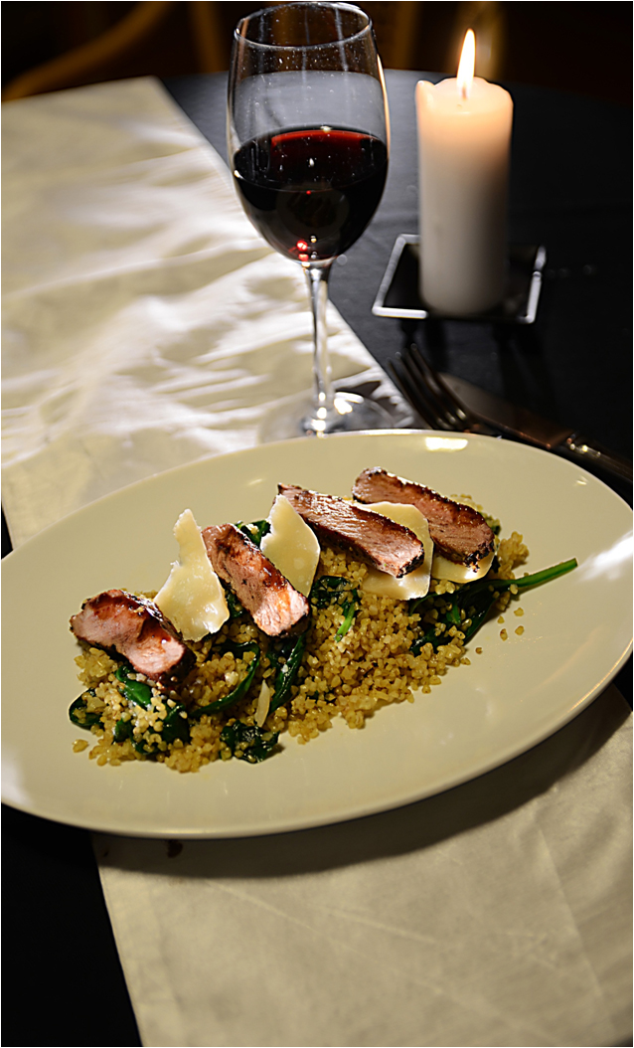

Bulgur: Tilberedes som anvist på pakken, men erstatt vann med utblandet kyllingfond og litt olivenolje i tillegg. Ferdig bulgur avkjøles. Kjøttet: Pensles med Ketjap Manis-saus før steking, stekes deretter etter ønske. Woken: Ha i litt olivenolje. Tilsett hakket hvitløk, vårløk og Sambal Oelek. Stekes 30 sekunder, tilsett deretter spinat, stekes 30 sekunder til. Tilsett den ferdige bulguren, og mer Ketjap Manis. Varmes opp. Legges opp på tallerken eller i gastronorm, kjøttet på en seng av bulgur og spinat, og toppet med flak av parmesan.Bulgur: Tilberedes som anvist på pakken, men erstatt vann med utblandet kyllingfond og litt olivenolje i tillegg. Ferdig bulgur avkjøles. Kjøttet: Pensles med Ketjap Manis-saus før steking, stekes deretter etter ønske. Woken: Ha i litt olivenolje. Tilsett hakket hvitløk, vårløk og Sambal Oelek. Stekes 30 sekunder, tilsett deretter spinat, stekes 30 sekunder til. Tilsett den ferdige bulguren, og mer Ketjap Manis. Varmes opp. Legges opp på tallerken eller i gastronorm, kjøttet på en seng av bulgur og spinat, og toppet med flak av parmesan.
Number of servingsNumber of servings | 1
EPDEPD | ProductProduct | Per servingPer serving |  | TotalTotal |  | QtyPerPackQtyPerPack | PackSizePackSize | PackUnitPackUnit | PackagingPackaging | ItemsItems
24106782410678 | Bulgur *(Gluten,Hvete gluten,kan inneholde spor av Sesamfrø,Soya)Bulgur *(Gluten,Hvete gluten,kan inneholde spor av Sesamfrø,Soya) | 0.06 | kgkg | 0 | kgkg | 1 | 5 | kgkg | 1x5kg1x5kg | 0
964676964676 | Kyllingfond *(Selleri)Kyllingfond *(Selleri) | 0.005 | ll | 0 | ll | 6 | 1 | ll | 6x1l6x1l | 0
 | Vann til å blande ut kyllingfonden Vann til å blande ut kyllingfonden |  |  | 0 |  |  |  |  |  | 0
590836590836 | Olivenolje Olivenolje | 0.03 | ll | 0 | ll | 4 | 5 | ll | 4x5l4x5l | 0
 | Biffkjøtt, eget ønske. Strimler eller skivet Biffkjøtt, eget ønske. Strimler eller skivet |  |  | 0 |  |  |  |  |  | 0
11299641129964 | Ketjap Manis *(Gluten,Hvete gluten,Soya,kan inneholde spor av Nøtter,Peanøtter,Paranøtter)Ketjap Manis *(Gluten,Hvete gluten,Soya,kan inneholde spor av Nøtter,Peanøtter,Paranøtter) | 0.01 | ll | 0 | ll | 6 | 1 | ll | 6x1l6x1l | 0
 | Hvitløk, hakket Hvitløk, hakket |  |  | 0 |  |  |  |  |  | 0
 | Vårløk, hakket Vårløk, hakket |  |  | 0 |  |  |  |  |  | 0
42620364262036 | Sambal Oelek Sambal Oelek | 0.003 | kgkg | 0 | kgkg | 6 | 1 | kgkg | 6x1kg6x1kg | 0
 | Spinat Spinat |  |  | 0 |  |  |  |  |  | 0
11299641129964 | Ketjap Manis *(Gluten,Hvete gluten,Soya,kan inneholde spor av Nøtter,Peanøtter,Paranøtter)Ketjap Manis *(Gluten,Hvete gluten,Soya,kan inneholde spor av Nøtter,Peanøtter,Paranøtter) | 0.01 | ll | 0 | ll | 6 | 1 | ll | 6x1l6x1l | 0
 | Parmesan, flak eller grovrevet Parmesan, flak eller grovrevet |  |  | 0 |  |  |  |  |  | 0

 | * Allergens* Allergens

